まつりみなみ2026 オリジナルTシャツ申込書
まつりみなみ2026
オリジナルTシャツ販売

小倉南区の名物がデザインされた「オリジナルＴシャツ」を販売します。
ぜひこの機会に、まつりみなみのＰＲと運営へのご協力を
よろしくお願いします！

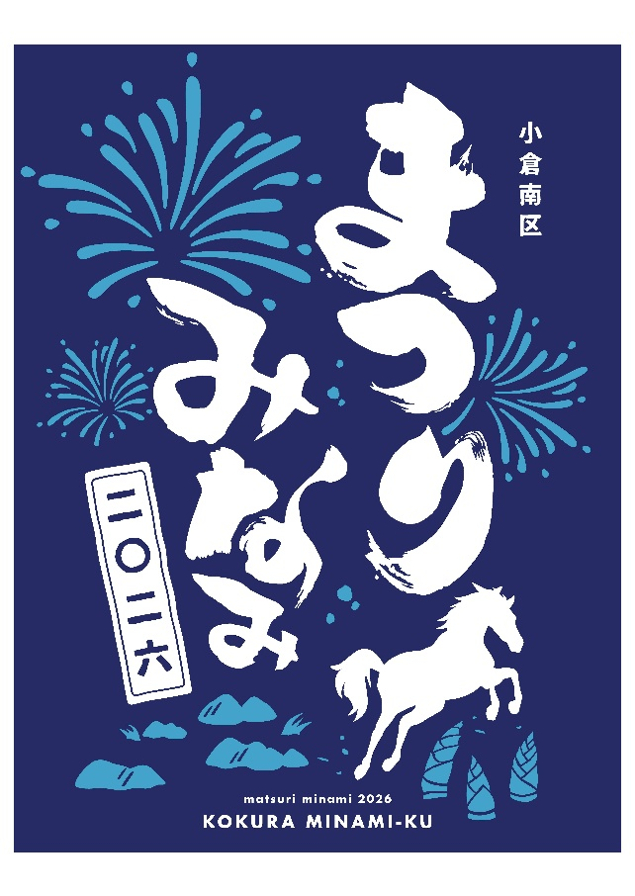
オリジナルＴシャツ図柄（背面）
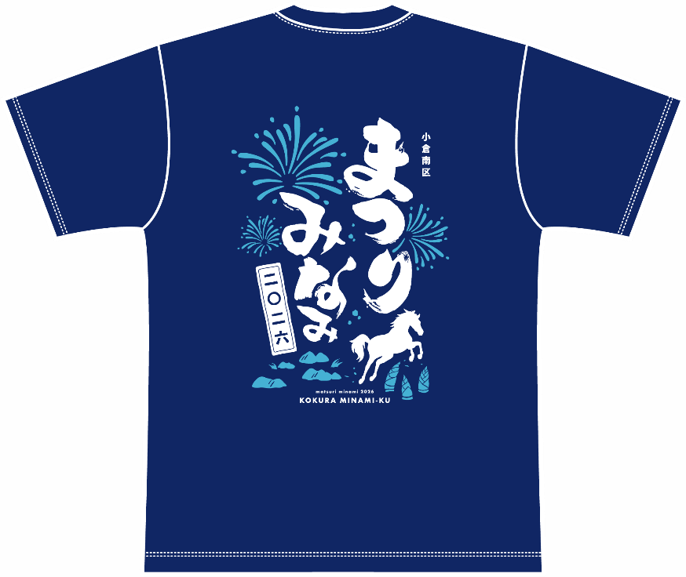

デザイン拡大

★ポイント★
☆シャツの色は、清涼感のある「メトロブルー」！
☆デザインは、まつりの主役の花火と小倉南区にある名所・名物
の「平尾台の石灰岩」、「合馬のたけのこ」、今年の干支でもある
「小倉競馬の馬」のシルエット入り！

〇販売価格 ： １枚２，０００円（納品時に集金します）
〇サ イ ズ ： Ｓ・Ｍ・Ｌ・ＬＬ・３Ｌ
〇申込〆切 ： ①５月２９日（金） ②６月２９日（月）
〇納 期 ： 申込〆切から１ヵ月程度

まつりみなみ２０２６
日 時 : ８月２９日（土）
１８時～２１時
※荒天中止
場 所 : 志井公園
お申し込み・お問い合わせ
まつりみなみ実行委員会事務局
（小倉南区役所コミュニティ支援課内）
ＴＥＬ : ９５１－１０３７
ＦＡＸ : ９５１－５５０７

※申し込みは、裏面の申込書をご使用ください！

【事務局記入欄】

（申込日／申込番号）
（配送・お渡し日／担当者名）
（代金受領日／受領者名）
/ |  |  |  | / |  |  |  | /

まつりみなみ実行委員会事務局 行 （FAX番号：093-951-５５０７） |  |  |  |  |  |  |  |  |  |  | 令和８年 月 日
（小倉南区役所コミュニティ支援課内）

 |  | オリジナルＴシャツ申込書

■申込団体名・代表者名 |  |  |  |  |  |  | ■受取場所（□に✓をご記入ください） □小倉南区役所（３階５番窓口） □小倉南区内の市民センター （ 市民センター） ※市民センター以外は小倉南区役所での お渡しとなります。（３階５番窓口）
電話番号 （ － － ） ※日中に繋がる電話番号をご記入ください。 ＦＡＸ番号 （ － － ）

＊ご希望の枚数をサイズ別にご記入ください（１枚２，０００円）。

氏 名 |  |  |  | サイズ別の枚数 |  |  |  |  | 小 計
 |  |  |  | S | M | L | LL | 3L | 枚 数 | 金 額
 |  |  |  |  |  |  |  |  | 0 |  | 0
 |  |  |  |  |  |  |  |  | 0 |  | 0
 |  |  |  |  |  |  |  |  | 0 |  | 0
 |  |  |  |  |  |  |  |  | 0 |  | 0
 |  |  |  |  |  |  |  |  | 0 |  | 0
 |  |  |  |  |  |  |  |  | 0 |  | 0
 |  |  |  |  |  |  |  |  | 0 |  | 0
 |  |  |  |  |  |  |  |  | 0 |  | 0
 |  |  |  |  |  |  |  |  | 0 |  | 0
 |  |  |  |  |  |  |  |  | 0 |  | 0
 |  |  |  |  |  |  |  |  | 0 |  | 0

 | 合計枚数 |  | 0 |  | 枚 |  | 合計金額 |  | 0 |  | 円
Tシャツの発送準備ができましたら、申込書にご記入いただいた電話番号へ事務局（TEL：０９３－９５１ー１０３７）から連絡いたします。
「未登録番号からの着信拒否」の設定をされている場合は、上記電話番号をご登録いただく等、着信できるよう設定をお願いいたします。

